CollectiveAccess
Image | Object | Description | Date
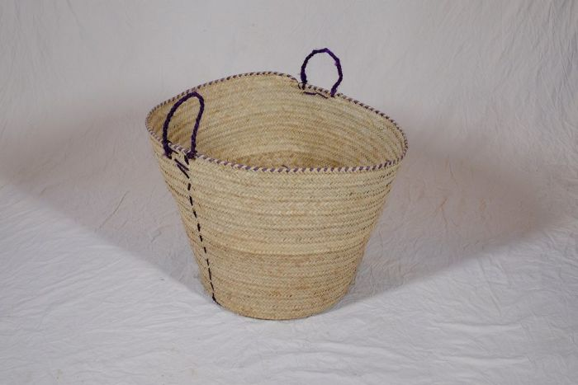 | Korb (A1134) | Flechtkörbe fanden vielseitige Verwendung als Transportbehältnis, beispielsweise bei der Ernte, oder auch als Lagerbehältnis für Lebensmittel und Rohstoffe. Dieser Korb stammt aus Tansania.
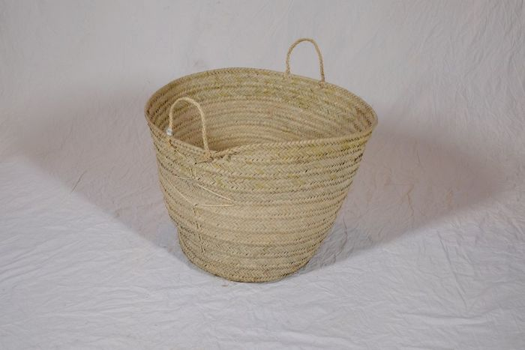 | Korb (A1135) | Flechtkörbe fanden vielseitige Verwendung als Transportbehältnis, beispielsweise bei der Ernte, oder auch als Lagerbehältnis für Lebensmittel und Rohstoffe. Dieser Korb stammt aus Tansania.
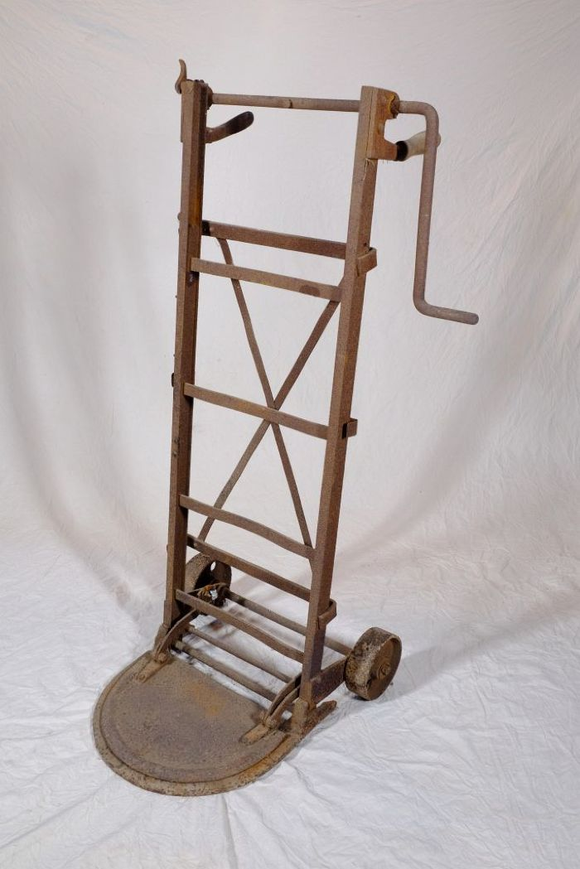
 | Sackhebekarre (A1147) | Die Sackkarre mit Hebevorrichtung sollte das Aufheben von schweren Säcken erleichtern. Mittels der Kurbel konnte die Plattform, auf welcher der Sack stand, nach oben gefahren werden. Nun konnte man den Sack in Hüfthöhe auf den Rücken schultern und musste ihn nicht aus den Knien heraus vom Boden aufladen.
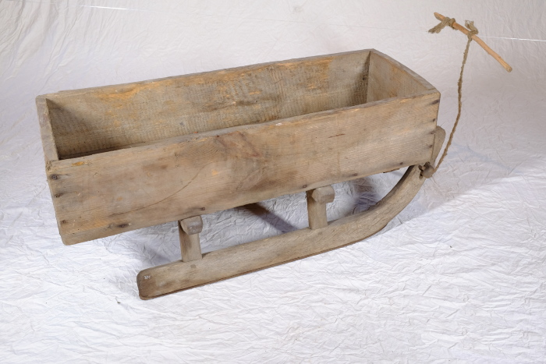 | Transportschlitten (A1301) | Dieser Schlitten diente im Winter dem Transport von Waren und Gütern.
 | Weidenkorb (A1302) | Körbe waren alltägliche Behältnisse zur Aufbewahrung und auch zum Transport von Lebensmitteln und Alltagsgütern.
 | Weidenkorb (A1303) | Körbe waren alltägliche Behältnisse zur Aufbewahrung und auch zum Transport von Lebensmitteln und Alltagsgütern.
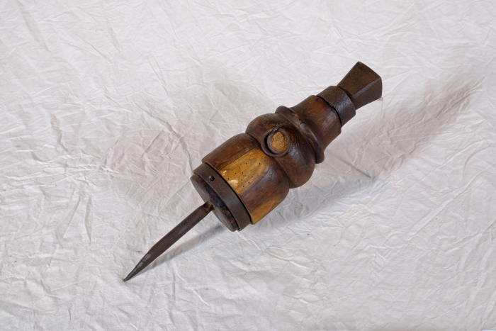 | Dengelamboss (A1524) | Vor dem Aufkommen von Mähmaschinen um die Jahrhundertwende vom 19. zum 20. Jahrhundert wurden Korn und Gras mit Sensen und Sicheln geschnitten. Diese mussten vor Beginn der Arbeit stets geschärft werden, was als Dengeln bezeichnet wird. Zum Dengeln wurde die Schneide der Sense oder Sichel mit einem Schlosser- oder Dengelhammer auf einem kleinen Amboss beschlagen, um sie so nach vorn hin zu verdünnen und zu schärfen. Dieser transportable Dengelamboss ließ sich verschiedene Untergründe wie etwa direkt in den Feldboden oder in einen Holzklotz einschlagen, falls das Arbeitsgerät unterwegs nachgeschärft werden musste.
 | Dengelamboss (A1526) | Vor dem Aufkommen von Mähmaschinen um die Jahrhundertwende vom 19. zum 20. Jahrhundert wurden Korn und Gras mit Sensen und Sicheln geschnitten. Diese mussten vor Beginn der Arbeit stets geschärft werden, was als Dengeln bezeichnet wird. Zum Dengeln wurde die Schneide der Sense oder Sichel mit einem Schlosser- oder Dengelhammer auf einem kleinen Amboss beschlagen, um sie so nach vorn hin zu verdünnen und zu schärfen. Dieser transportable Dengelamboss ließ sich verschiedene Untergründe wie etwa direkt in den Feldboden oder in einen Holzklotz einschlagen, falls das Arbeitsgerät unterwegs nachgeschärft werden musste.
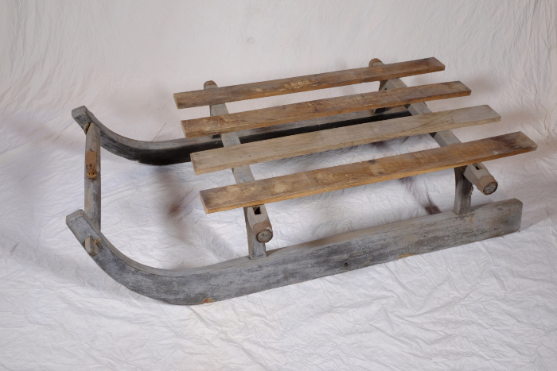 | Transportschlitten (A1594) | Dieser robuste Transportschlitten eignete sich für den Transport schwererer Lasten und konnte von einem Zugtier gezogen werden. Er wurde nicht vorrangig im Winter verwendet, sondern diente vielmehr dazu, schweres Ackergerät von einem Feld zum anderen oder auch schwere Feldsteine zum Rain des Feldes zu befördern.
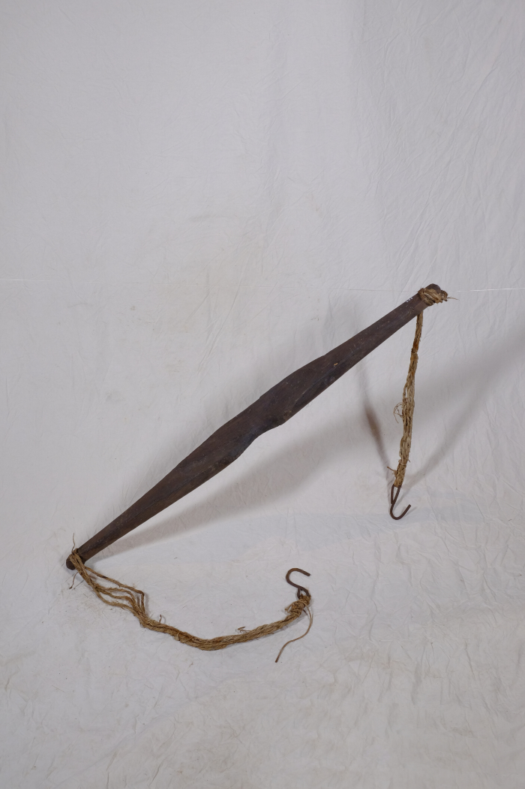
 | Joch (A1777) | Ein Joch diente zum Tragen schwerer Lasten. Dazu wurde es quer über die Schultern gelegt und die Lasten gleichmäßig an beiden Enden befestigt. Typischerweise wurde das Joch zum zum Transport von Flüssigkeiten, meist Wasser, genutzt, indem man an beiden Seiten je einen Eimer befestigte. Milch wurde eher selten oder wenn, dann keine weiten Strecken mit einem Joch befördert, da die Eimer leicht überschwappten und die wertvolle Milch dabei verloren ging. Auch andere Lasten, wie etwa Körbe mit Lebensmitteln oder Waren, konnten mit Hilfe eines Jochs bewegt werden.
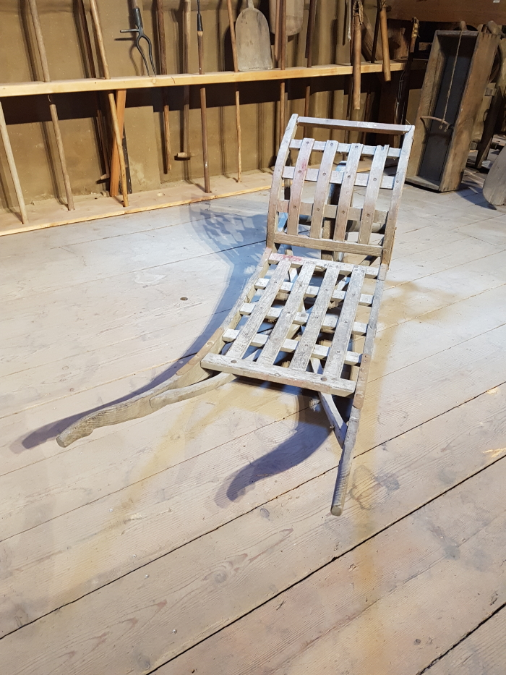
 | Schiebebock (A1788) | Dieser Schiebebock, in Sachsen auch Schiebbock genannt, aus dem Nachlass von Eberhardt Brauer aus Miltitz, später Großbothen, wurde zum Transport von Butter und anderen Waren benutzt. Diese wurden in benachbarte Kleinstädte wie Brandis geliefert. Es ist auch denkbar, dass eine Strecke bis nach Leipzig zurückgelegt wurde.
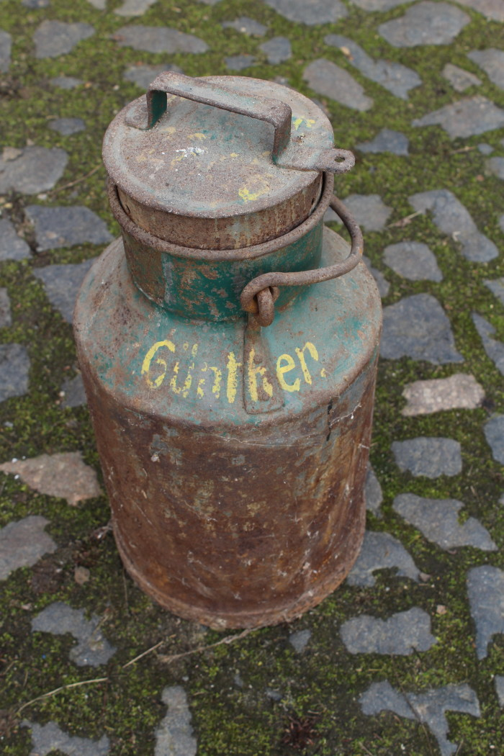
 | Milchkanne (A1798) | Milchkannen aus unterschiedlich behandeltem Eisenblech wurde seit der zweiten Hälfte des 19. Jahrhunderts verwendet und ersetzten die vorher üblichen Holzeimer. Sie dienten zum Transport der Milch sowohl auf dem Hof als auch zur Verarbeitung in eine Meierei.
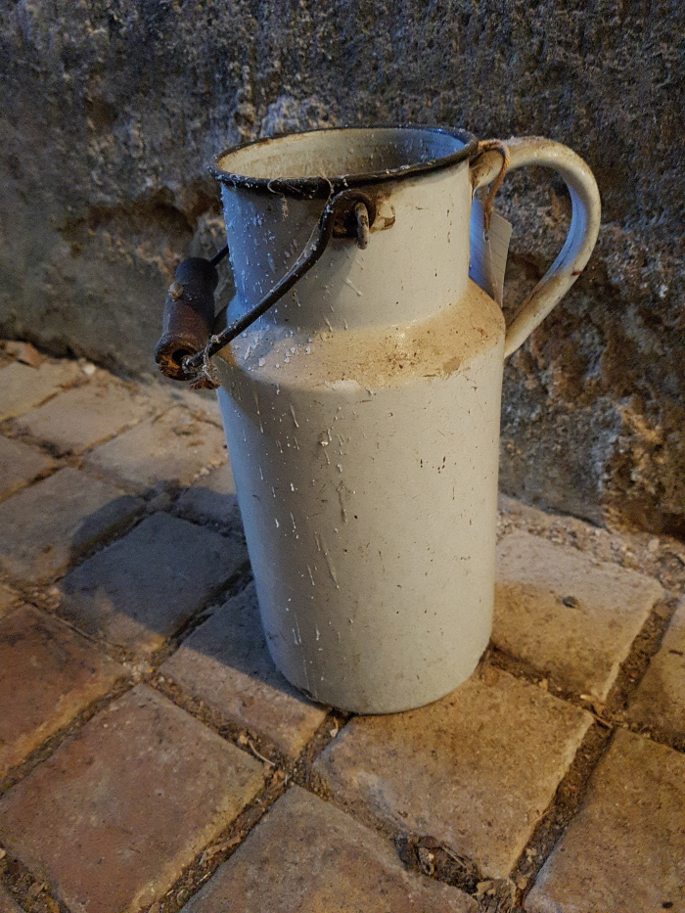
 | Milchkanne (A1799) | Milchkannen aus unterschiedlich behandeltem Eisenblech wurde seit der zweiten Hälfte des 19. Jahrhunderts verwendet und ersetzten die vorher üblichen Holzeimer. Sie dienten zum Transport der Milch sowohl auf dem Hof als auch zur Verarbeitung in eine Meierei.
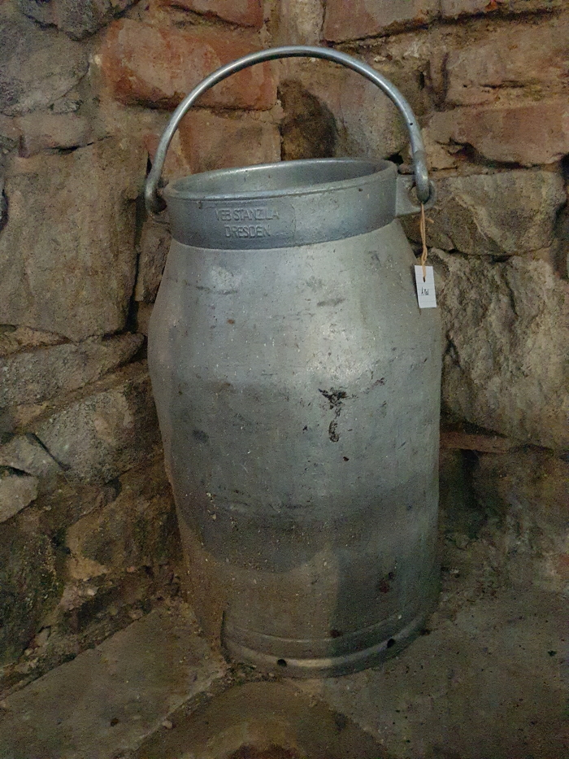
 | Milchkanne "Impulsa TGL 10574" (A1801) | Milchkannen aus unterschiedlich behandeltem Eisenblech wurde seit der zweiten Hälfte des 19. Jahrhunderts verwendet und ersetzten die vorher üblichen Holzeimer. Sie dienten zum Transport der Milch sowohl auf dem Hof als auch zur Verarbeitung in eine Meierei.
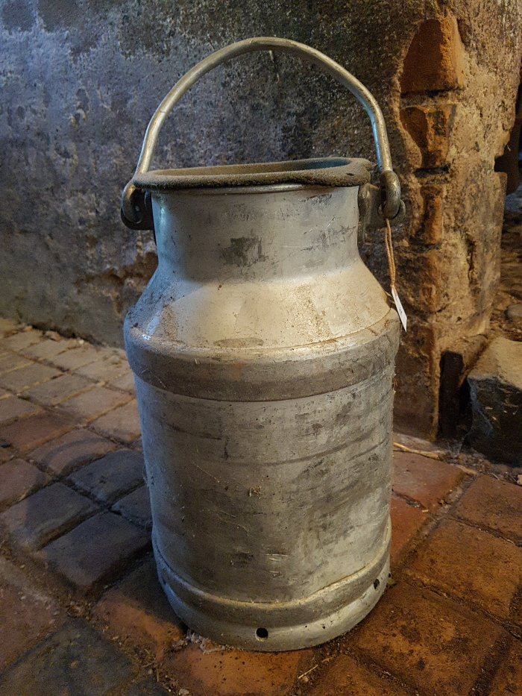
 | Milchkanne (A1802) | Milchkannen aus unterschiedlich behandeltem Eisenblech wurde seit der zweiten Hälfte des 19. Jahrhunderts verwendet und ersetzten die vorher üblichen Holzeimer. Sie dienten zum Transport der Milch sowohl auf dem Hof als auch zur Verarbeitung in eine Meierei.
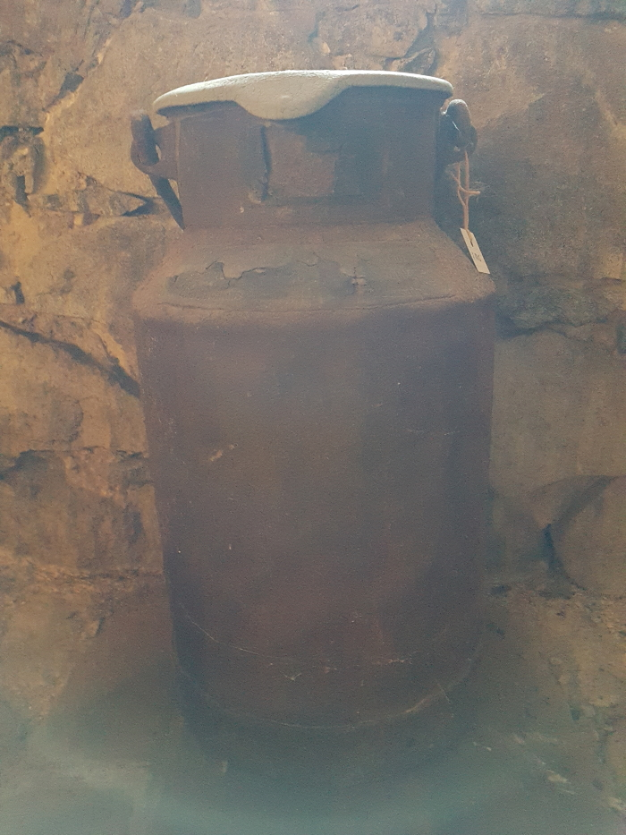
 | Milchkanne (A1803) | Das Etikett am Kannenhals zeigt die Inschrift "Martin Günther … Stadt Brandis ... Molkerei Schindler Paunsdorf". Milchkannen aus unterschiedlich behandeltem Eisenblech wurde seit der zweiten Hälfte des 19. Jahrhunderts verwendet und ersetzten die vorher üblichen Holzeimer. Sie dienten zum Transport der Milch sowohl auf dem Hof als auch zur Verarbeitung in eine Meierei.
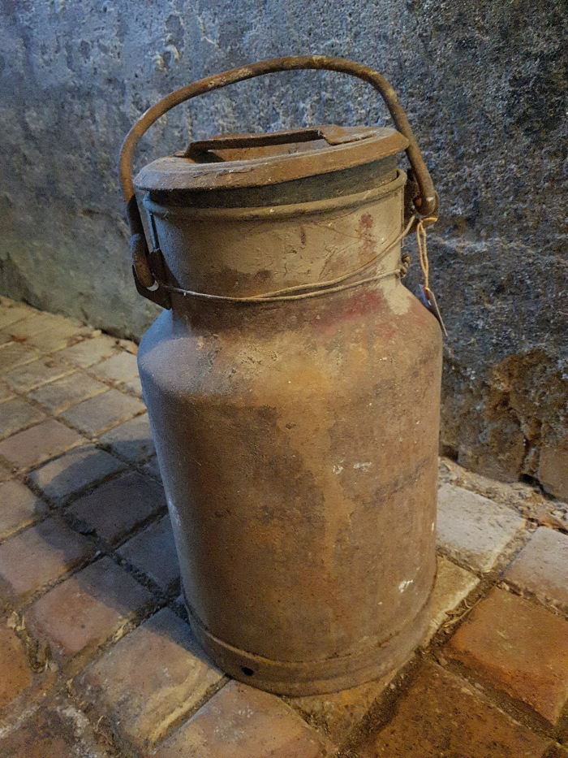
 | Milchkanne (A1804) | Milchkannen aus unterschiedlich behandeltem Eisenblech wurde seit der zweiten Hälfte des 19. Jahrhunderts verwendet und ersetzten die vorher üblichen Holzeimer. Sie dienten zum Transport der Milch sowohl auf dem Hof als auch zur Verarbeitung in eine Meierei.
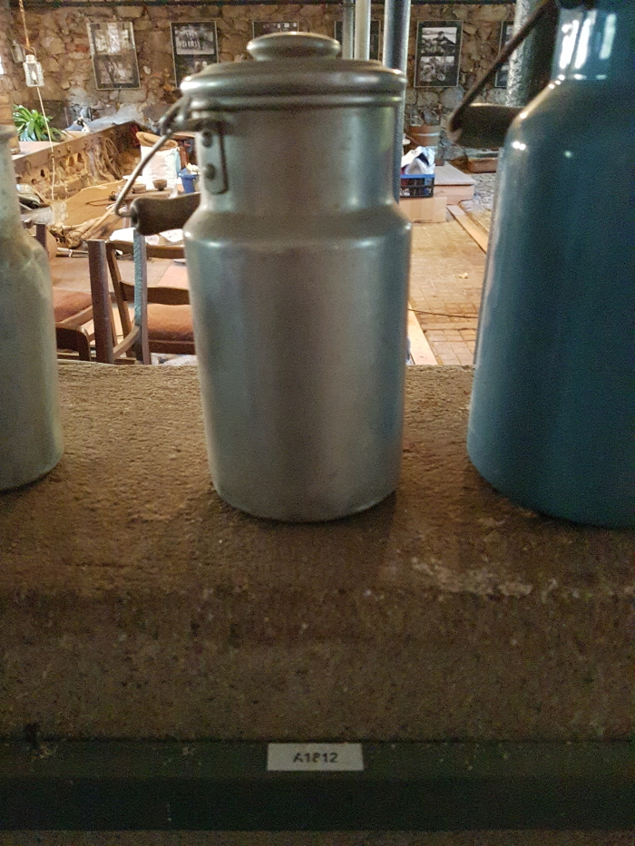
 | Milchkanne (A1812) | Milchkannen aus unterschiedlich behandeltem Eisenblech wurde seit der zweiten Hälfte des 19. Jahrhunderts verwendet und ersetzten die vorher üblichen Holzeimer. Sie dienten zum Transport der Milch sowohl auf dem Hof als auch zur Verarbeitung in eine Meierei.
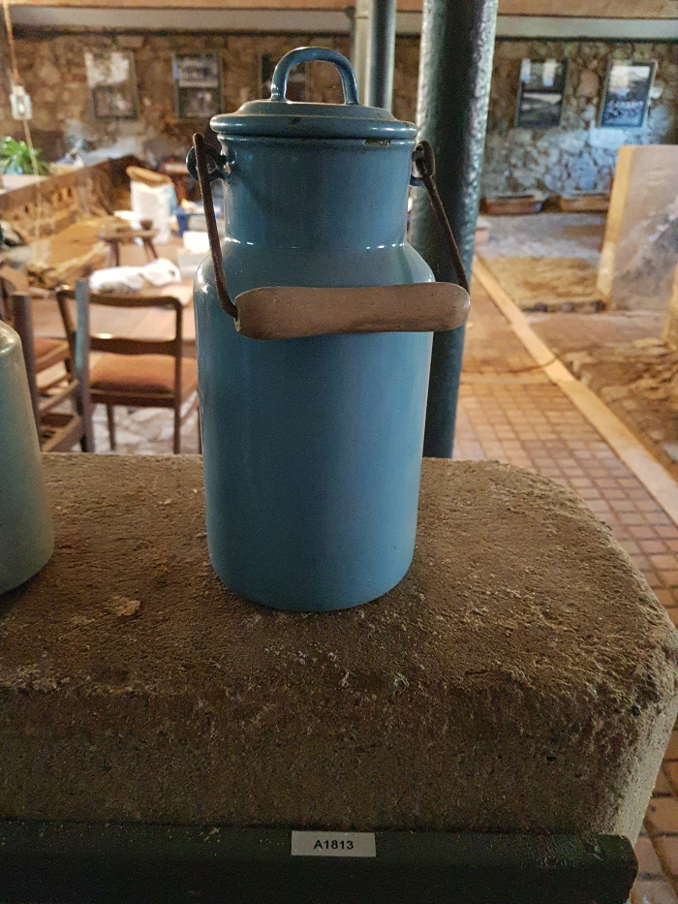
 | Milchkanne 2 Liter (A1813) | Milchkannen aus unterschiedlich behandeltem Eisenblech wurde seit der zweiten Hälfte des 19. Jahrhunderts verwendet und ersetzten die vorher üblichen Holzeimer. Sie dienten zum Transport der Milch sowohl auf dem Hof als auch zur Verarbeitung in eine Meierei.
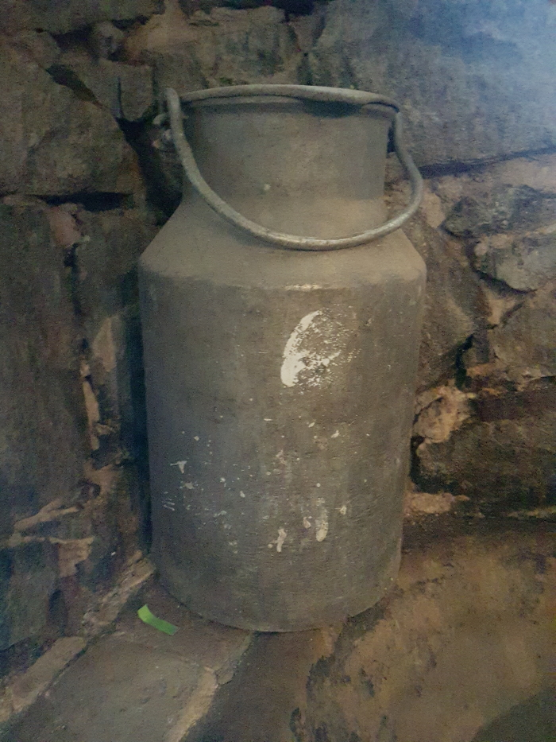
 | Milchkanne (A1823) | Milchkannen aus unterschiedlich behandeltem Eisenblech wurde seit der zweiten Hälfte des 19. Jahrhunderts verwendet und ersetzten die vorher üblichen Holzeimer. Sie dienten zum Transport der Milch sowohl auf dem Hof als auch zur Verarbeitung in eine Meierei.
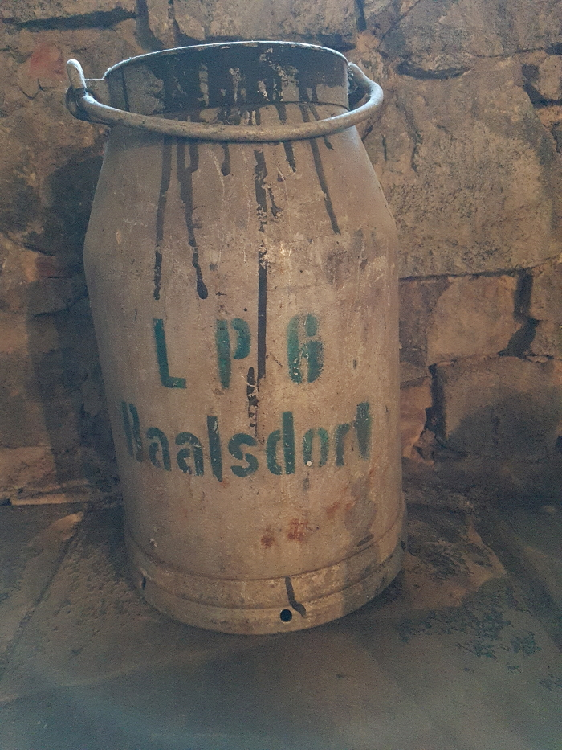
 | Milchkanne "LPG Baalsdorf" (A1825) | Milchkannen aus unterschiedlich behandeltem Eisenblech wurde seit der zweiten Hälfte des 19. Jahrhunderts verwendet und ersetzten die vorher üblichen Holzeimer. Sie dienten zum Transport der Milch sowohl auf dem Hof als auch zur Verarbeitung in eine Meierei.

